关系图
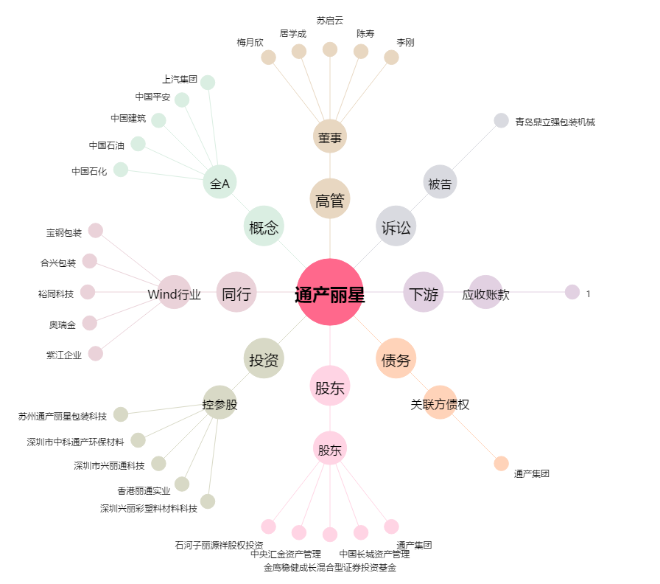
通产丽星[002243.SZ] - 关系概览图

